金茂酒店案例
金茂酒店商铺租赁情况
序号 | 酒店 | 租赁商家 | 租赁面积规格 | 租赁金额 | 结算方式 | 合同有效期 | 租赁商业务&品牌
10 | 北京金茂万丽酒店 | 北京朱炳仁文化艺术有限公司（铜器艺术品） | 52平方米 /大堂 | 25000/月 | 季付 | 2024.05.23-2025.05.22 | 朱炳仁铜艺术品
 |  | 阿夕亚（杭州）文化发展公司（工艺地毯） | 24.8平方米 /大堂 | 22000/月 | 季付 | 2022.05.01-2025.04.30 | Asiya 巴基斯坦工艺地毯
 |  | 北京如苑咨询有限公司（私人公司） | 1061.22平方米 /四合院 | 562754.41/月 | 季付 | 2024.08.13-2025.8.12 | 私人咨询公司 | 17.7
 |  | 北京爱果国际酒店管理有限公司（红酒公司） | 79.6平方米 /三层商务中心 | 21000/月 | 月付 | 2023.2.1-2024.1.31租金24万元2024.02.01-2025.01.31租金25.2万元 | 红酒 货物进出口
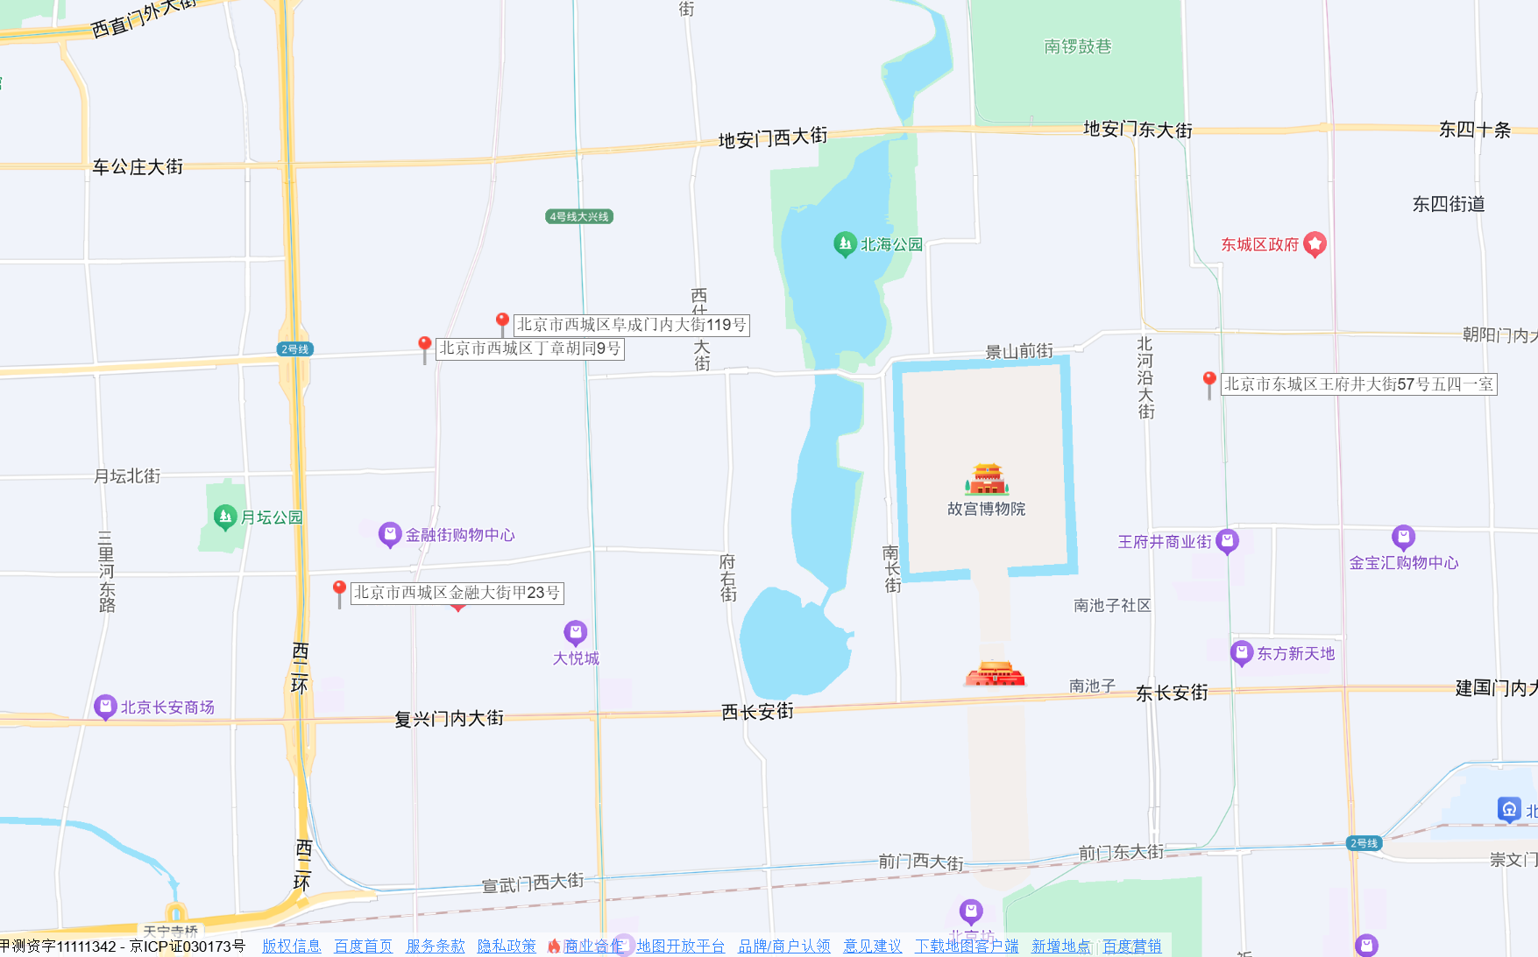
 |  | 上海颐尊水疗康体会所管理有限公司（SPA) | 363平方米 /B1 | 60000/月 | 季付 | 已解约 | 颐沁SPA
 |  | 北京新城连停车管理有限公司（停车场） | 3854平方米/ 94个车位（6个免费车位，酒店结算7折） | 42000/月 | 月付 | 已解约 | 停车场 B1\B2\地面
 |  | 待出租（原茶叶销售） | 一层： 187平方米；每平方米17.70元 二层： 58平方米；每平方米8.85元 | 118519.2/月 | 月付 | 已退租 | 门口北侧商铺
 |  | 待出租（原茅台销售） | 一层： 157平方米；每平方米18.19元 二层：51平方米；每平方米9.09元 | 102902.02/月 | 月付 | 已退租 | 门口南侧商铺

